DAX
Power BI Formulas DAX | Descripcion | Comandos
CALCULATE | Se usa para agregar una expresion a un filtro, y Traer un valor especifico que se pueda representar en una tabla dinamica o un visualizacion. | CALCULATE(<expresión>, <filtro1>, <filtro2>, ...)
EXPRESION | Se refiere a expresión a la operación o cálculo que quieres realizar. Devuelve un valor que puede ser un agregado (como suma, promedio, máximo, etc.) o una medida existente. | SUM(columna1) PROM(columna2)
FILTER | Se usa para hacer un filtrado en una tabla y te devuelva otra tabla, pero con el filtro que le agregaste. Lo que se puede comparar con una tabla dinámica que filtra un dato especifico. | FILTER (<tabla>;<filtro>)
ALL | Se usa junto con FILTER, y es para que el filtro haga su calculo sobre todas las filas y columnas del filtro especifico que se solicitó. | ALL(<tabla o columna>)
ALLEXCEPT | Quita todos los filtros de la tabla excepto los especificados | ALLEXCEPT(<tabla>;<columna1>;..)
EARLIER | Usado en columnas calculadas. Devuelve el valor de una columna antes de que se hubiera aplicado una operación a es columna. | EARLIER(<Columna>)
SUMX | Itera por toda la tabla, en este caso realiza una operación, mantiene el resulta, hace otra operación y se la suma. Hasta haber sumado todos los resultados de la operación hecha en una tabla. | SUMX(<Tabla>;<Expresion>) | 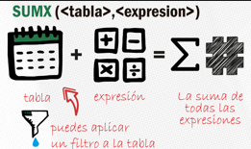 | 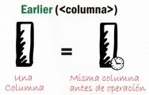
AVERAGEX | Itera por toda la tabla, suma todos los valores y te da el promedio total. | AVERAGEX(<Tabla>;<Expresion>)
COUNTX | Itera por toda la tabla, suma todos los valores distintos y te da el valor total. | COUNTX(<Tabla>;<Expresion>)
MAXX | Itera por toda la tabla, suma todos los valores y te da el valor máximo. | MAXX(<Tabla>;<Expresion>)
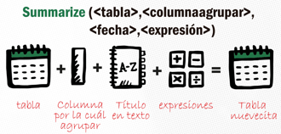
MINX | Itera por toda la tabla, suma todos los valores y te da el valor mínimo. | MINX(<Tabla>;<Expresion>)
RANKX | Itera por toda la tabla, suma todos los valores y te da el rango total pedido | RANKX(<Tabla>;<Expresion>)
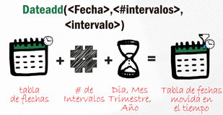
SUMMARIZE | Devuelve una tabla resumen para los totales pedidos sobre un set de grupos. Es como crear una tabla dinámica y traerlo con resultados calculados. | SUMAMRIZE(<Tabla>;<Columna agrupar>; "Titulo en texto";<fecha>;<Expresion>)
DATEADD | Cambia la tabla de fechas a través del tiempo dinámicamente. | DATEADD(<Fecha>;<número de intervalos>;<Dia, Mes, Trimestre, Año>)
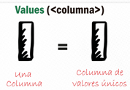
VALUES | Devuelve los valores únicos de la columna a la cual se aplica. | VALUES(<Columna>)

FILTER
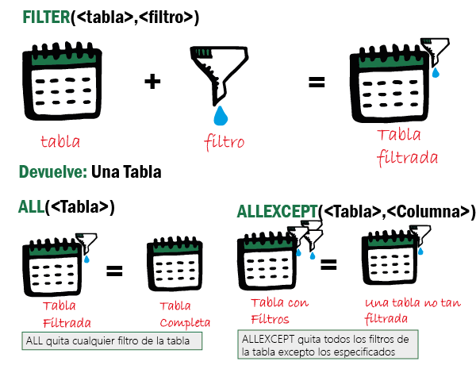
Power BI Formulas DAX | Descripcion | Comandos
FILTER | Se usa para hacer un filtrado en una tabla y te devuelva otra tabla, pero con el filtro que le agregaste. Lo que se puede comparar con una tabla dinámica que filtra un dato especifico. | FILTER (<tabla>;<filtro>)
ALL | Se usa junto con FILTER, y es para que el filtro haga su calculo sobre todas las filas y columnas del filtro especifico que se solicitó. | ALL(<tabla o columna>)
ALLEXCEPT | Quita todos los filtros de la tabla excepto los especificados | ALLEXCEPT(<tabla>;<columna1>;..)

Power BI Formulas DAX | Descripcion | Comandos
SUMX + FILTER + ALL | Se quiere la propina de Rodolfo y para eso usamos un filtro para poder usarlo en una operación de SUMX. El FILTER trae exclusivamente una tabla filtrada como si estuvieras usando una tabla dinámica que te da un resultado filtrado que tu quieres de una categoría o registro. | Propina Rodolfo:= sumx(filter(all(Restaurant);[Atendió]="Rodolfo"); [Precio]*[Propina])
PORCENTAJE | Se quiere el porcentaje de la propina de Rodolfo diferentes a las propinas de los demás meseros. Para sacar este porcentaje se toma el valor entero de todas las propinas y se divide por la propina de Rodolfo. Para compararlo con las demás propinas de cada mesero. Porque de este modo toma como 0 la propina de Rodolfo y las propinas de los demás meseros que estén por encima o por debajo, darán porcentaje negativo o positivo. | Propina como porcentaje de Rodolfo:= [Propina sacada con medida]/[Propina Rodolfo]-1 | 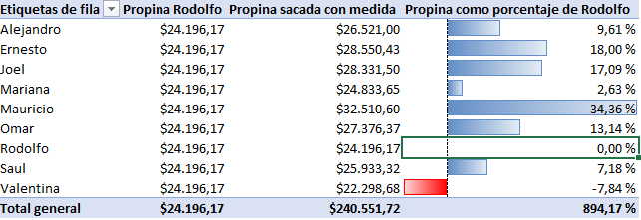

SUMMARIZE
Power BI Formulas DAX | Descripcion | Comandos
SUMMARIZE | Devuelve una tabla resumen para los totales pedidos sobre un set de grupos. Es como crear una tabla dinámica y traerlo con resultados calculados. | SUMAMRIZE(<Tabla>;<Columna agrupar>; "Titulo en texto";<fecha>;<Expresion>)

Power BI Formulas DAX | Descripcion | Comandos
AVERAGEX + SUMMARIZE | Cada orden tiene una cantidad de productos y cada producto tiene sus precios. Lo que hace que cada orden tenga un valor. Lo que se quiere es saber cual es el promedio de cada orden para poder saber cuánto dinero entra por orden, para saber que mesonero vende más, usando AVERAGEX y SUMMARIZE para traer una tabla dinámica. | Cantidad Promedio Productos x Orden:= AVERAGEX(SUMMARIZE(Restaurant;[Orden]; "Cuenta de Productos";counta([Producto])); [Cuenta de Productos]) | 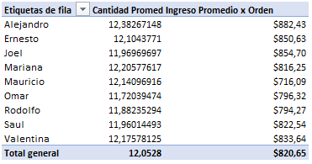
AVERAGEX + SUMMARIZE | Se usa SUMMARIZE para crear una tabla dinámica que traiga Orden en filas y Precio a valores en formato suma. Para poder aplicar un AVERAGEX que es sacar el promedio iterado por fila para sacar un total. Para después agregarlo a una tabla dinámica para compararlo con los Meseros. | Ingreso Promedio x Orden:= AVERAGEX(SUMMARIZE(Restaurant;[Orden]; "Ingreso por Orden";sum([Precio])); [Ingreso por Orden])

